2. visão gráfica
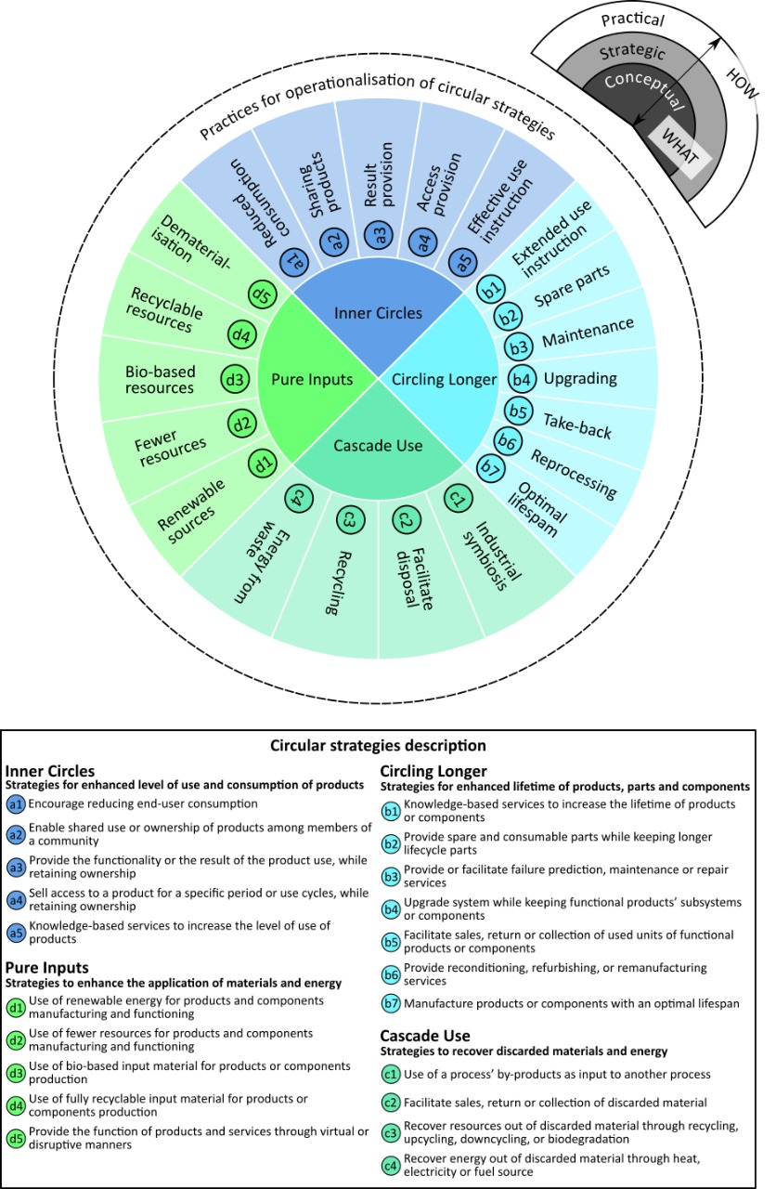

Figura 4: A detailed representation of the circular innovation framework containing the description of circular strategies.

Fonte:
Guzzo, D.; Trevisan, A.H.; Echeveste, M.; Costa, J.M.H. (2019). Circular Innovation Framework: Verifying Conceptual to Practical Decisions in Sustainability-Oriented Product-Service System Cases. Sustainability, 11, 3248. https://doi.org/10.3390/su11123248

